Hoja1
SERVICO REGIONAL DE SALUD METROPOLITANO SRS
CIUDAD SANITARIA "Dra. ANDREA EVANGELINA RODRIGUEZ PEROZO"
HOSPITAL TRAUMATOLOGICO “Dr. NEY ARIAS LORA”

RNC: 430091359
RELACION DE CUENTAS POR PAGAR
(VALORES RD$)
2022-06-30

SUPLIDORES | RNC | FECHA FACTURA | FECHA DE REGISTRO | FACTURA NO. | MONTO RD$ SIN IMPUESTO FACTURAS | IMPUESTOS | MONTO RD$ TOTAL FACTURAS | FECHA ORDENAMIENTO | STATUS | CONCEPTO | CONCEPTO2
 |  |  |  |  |  |  | $-

TOTALES |  |  |  |  | $- | $- | $-

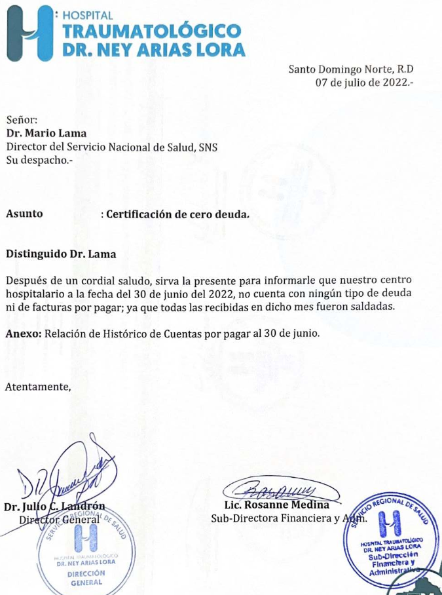

 |  |  | Licda. Rosanne Medina |  |  | Licda. Cynthia Payano |  |  | Licda. Maridania Encarnacion
 |  |  | Sub-Directora Financiera |  |  | Gerente Contabilidad |  |  | Auxiliar Cuentas por Pagar.

